0814新生报到
第七组会议纪要

会议时间 |  | 2023-06-09 | 会议地点 | 思源时光
会议主持 |  | 陈静文 | 会议记录 | 陈俊男
会议主题 |  | 实验五程序开发
关键词 |  | 联合调试
一、缺席人员及原因
无人缺席
二、参会人员
张鲡沣 陈静文 陈俊男
三、会议主要内容
为了方便功能2的实现，改进了结果统计文档的存储与命名方式：根据用户输入
的英文文档的绝对路径，提取文件名，在文件名后加上“1”，最后合成新的绝
对路径，存储结果储存文件，方便批量处理英文文档并进行结果统计。最终联
合调试通过，实验五的程序开发完成。

四、备注（特殊事项说明等）

五、后续待做工作及分工
序号 | 工作安排 |  | 责任人 | 完成时间 | 备注
1 | ppt制作 |  | 陈俊男 | 2023-06-12 | 无
2 | 实验五项目总结报告 |  | 张鲡沣 | 2023-06-12 | 无
3 | 小组项目联调测试报告 |  | 张鲡沣 | 2023-06-12 | 无
4 | 编制并提交小组的开发计划 |  | 陈俊男 | 2023-06-12 | 无
六、会议录屏/照片等
腾讯会议录屏链接（权限公开）：无
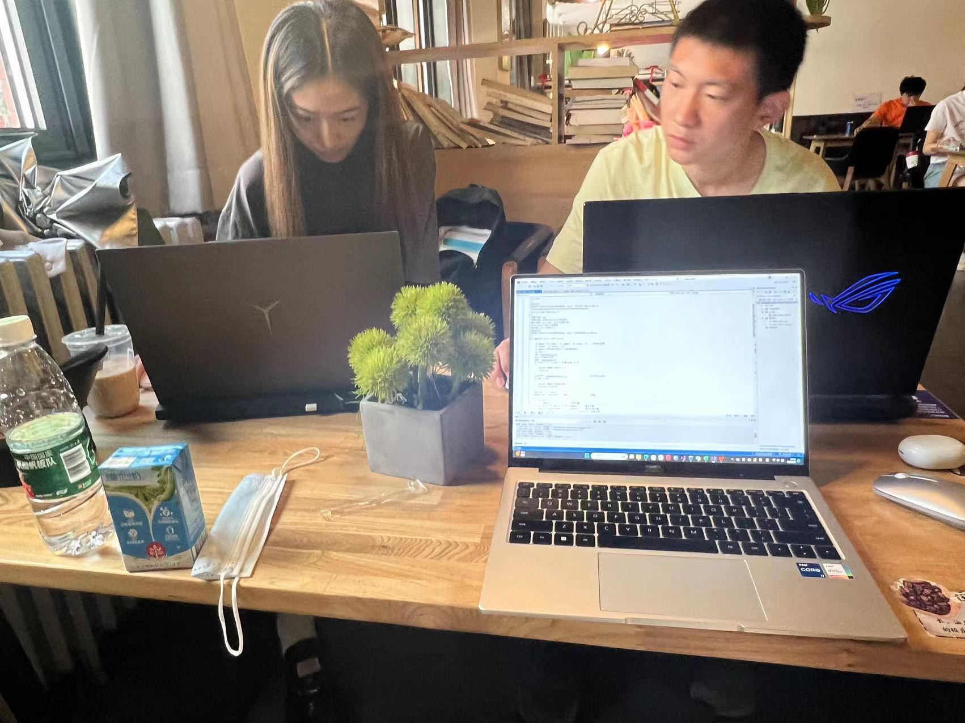
会议照片：

